按摩
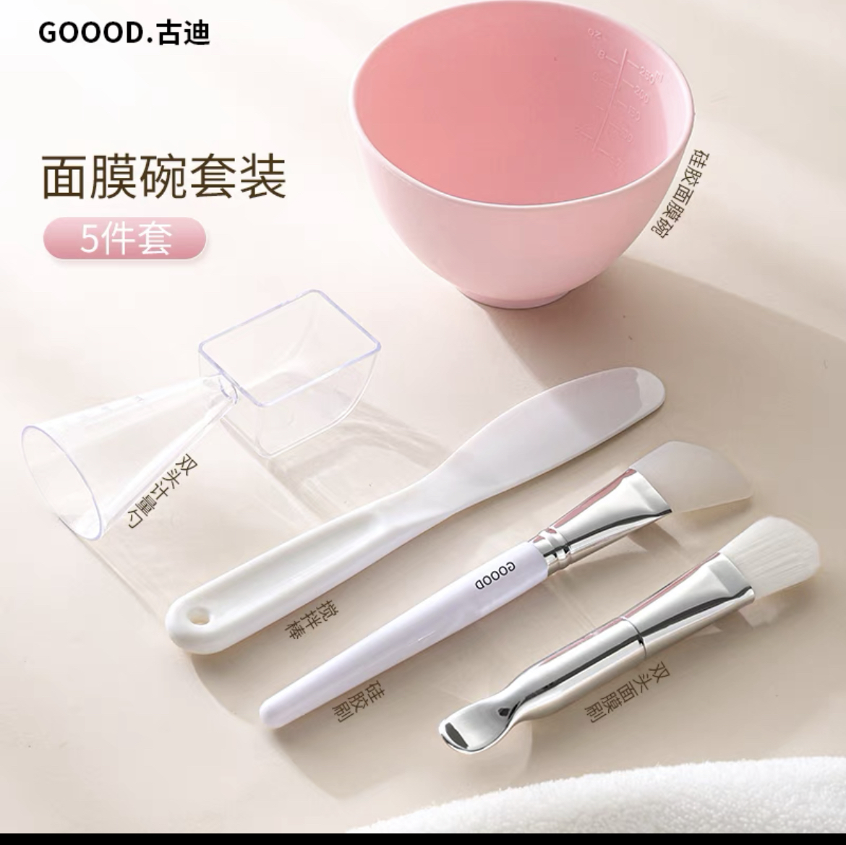
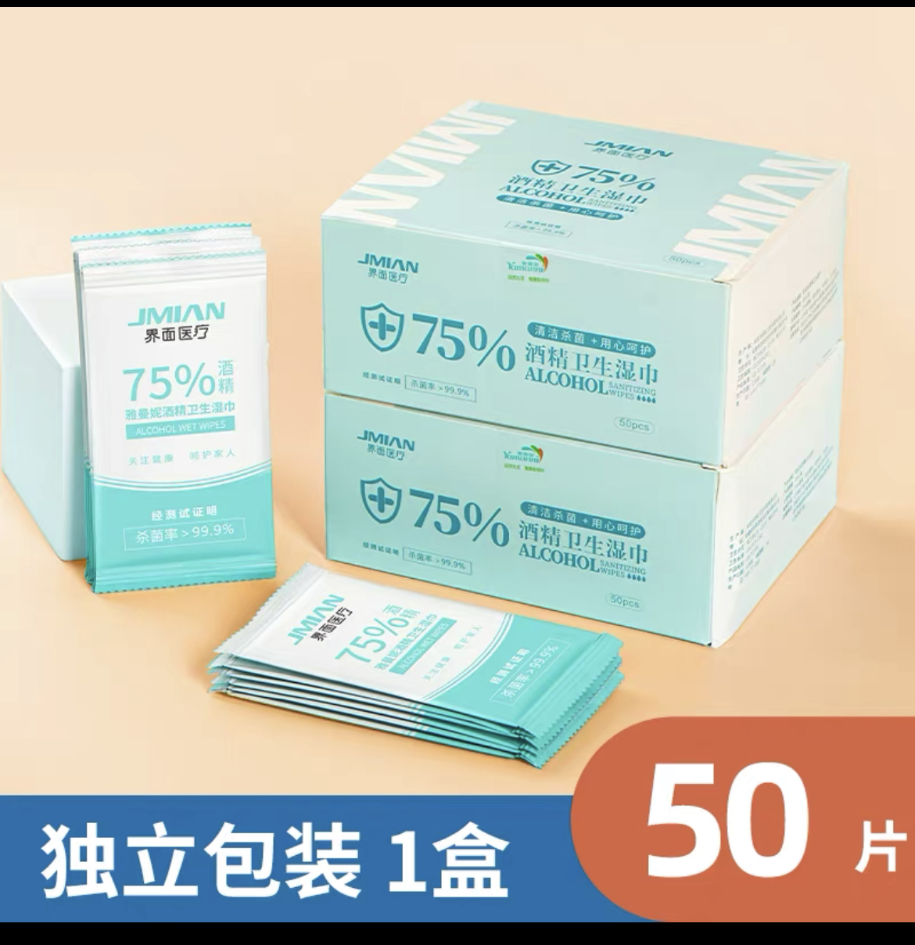
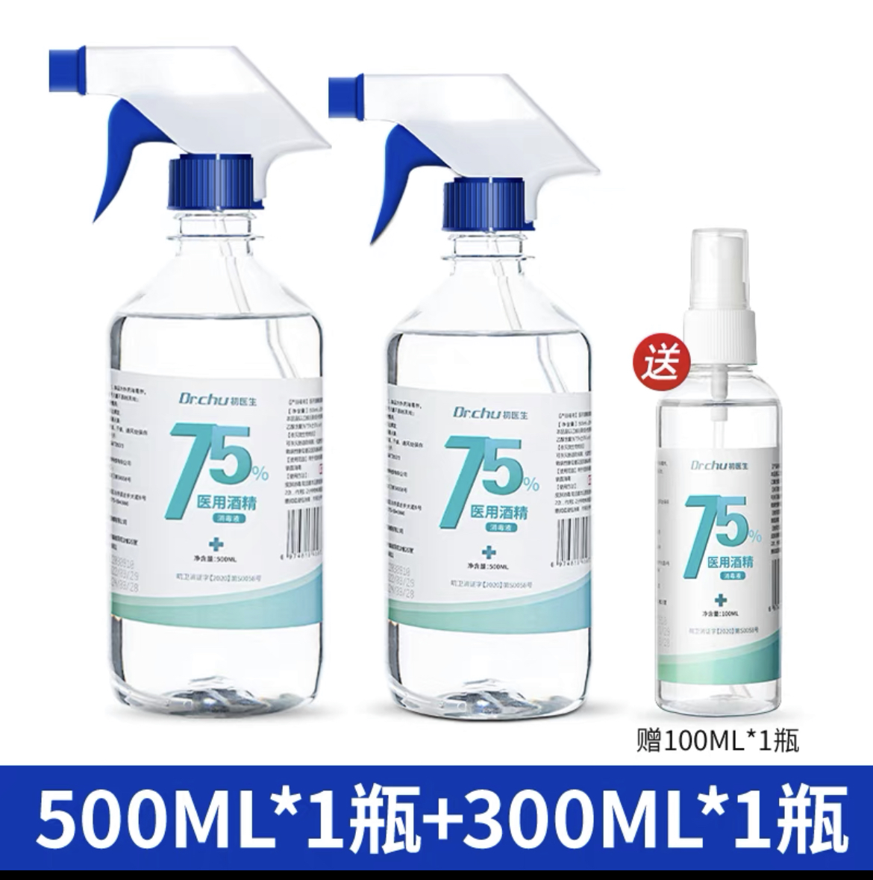
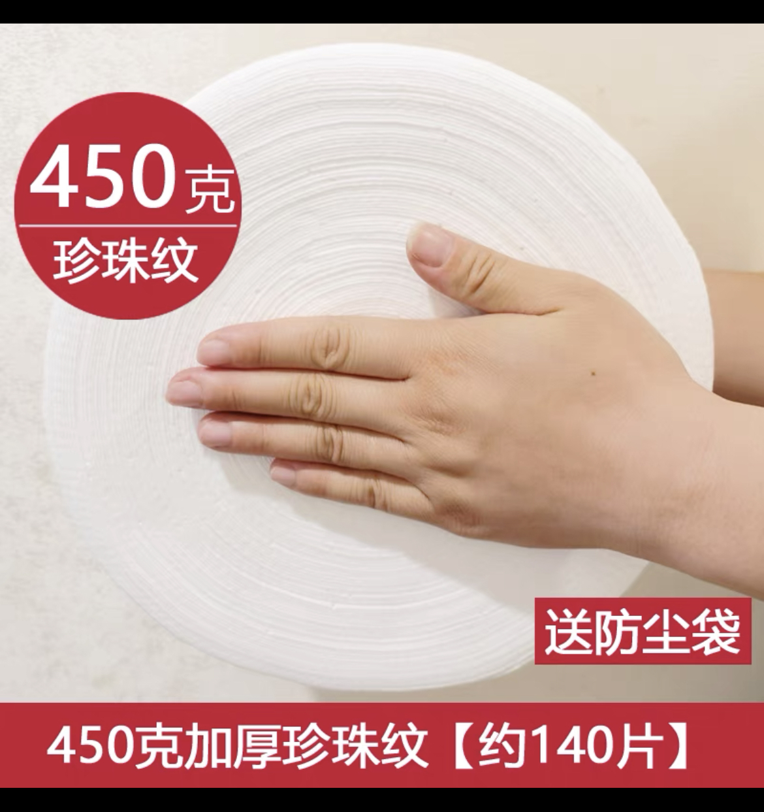
桂林技师学院实习设备、耗材添置采购计划表（2022-2023第二学期）
序号 | 项目名称 | 参考品牌 型号、规格 | 技术参数、性能指标要求 | 单位 | 数量 | 单价 | 合计 | 商品参考图片
1 | 面膜碗套装（碗、取物勺、刮板铲、面膜刷、） |  |  | 套 | 50
2 | 消毒湿巾 |  |  | 50片/盒 | 20
3 | 酒精 |  |  | 500ml/瓶 | 20
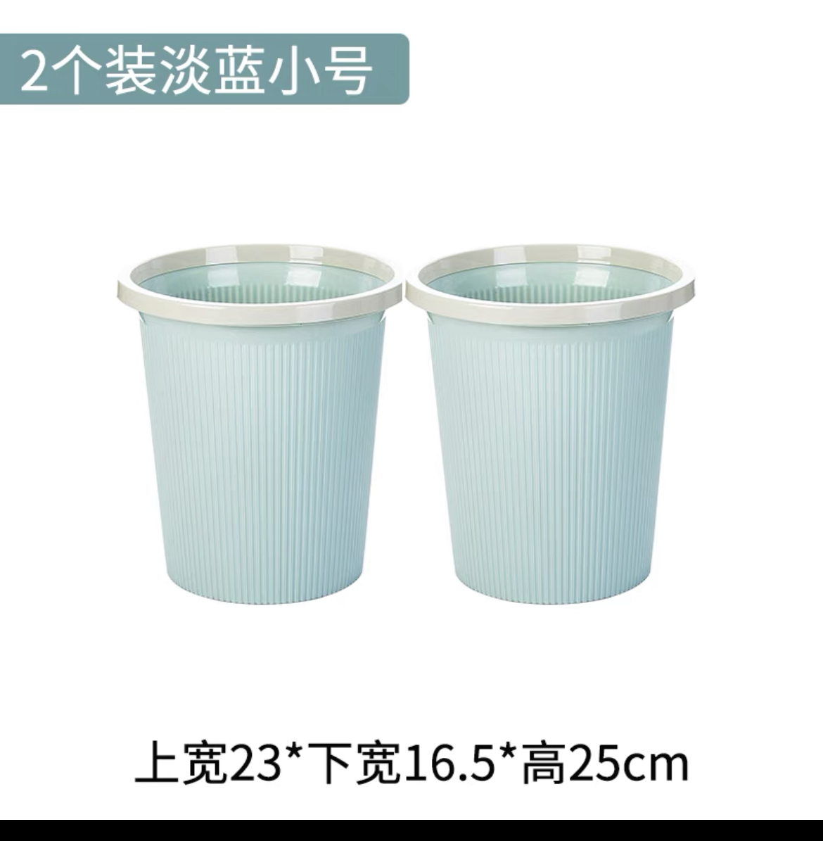
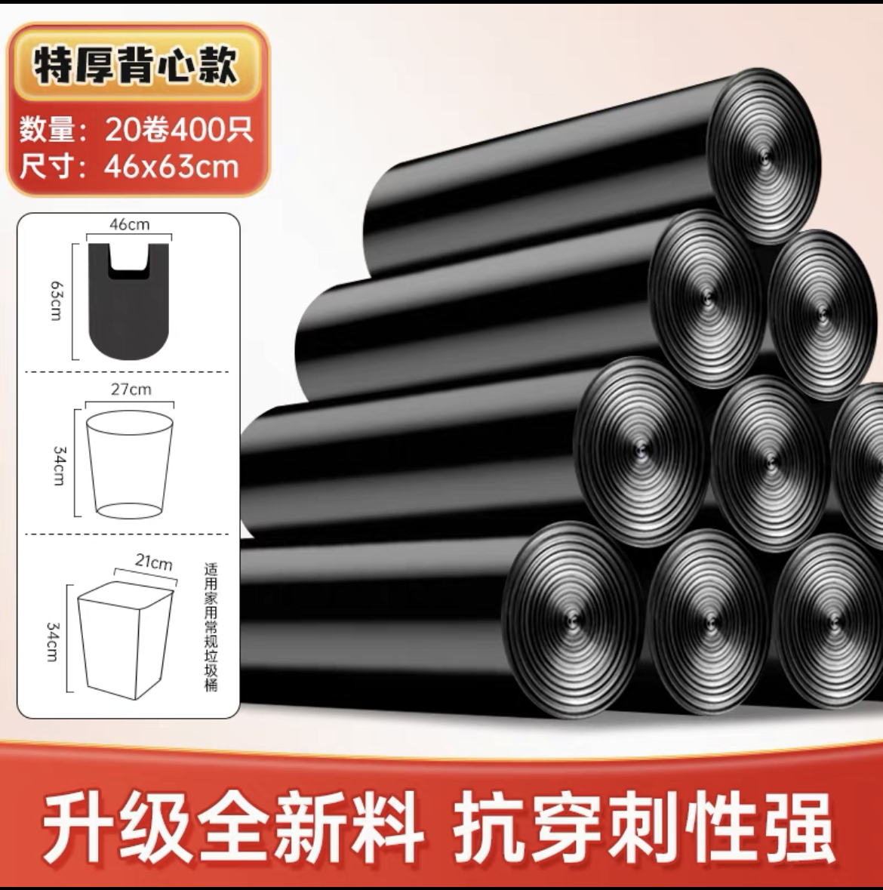
4 | 一次性珍珠棉（洗脸巾） |  |  | 140片/卷 | 20 |  |  | 1.面膜碗套装 | 2.消毒湿巾 | 3.酒精 |  | 4.一次性珍珠棉
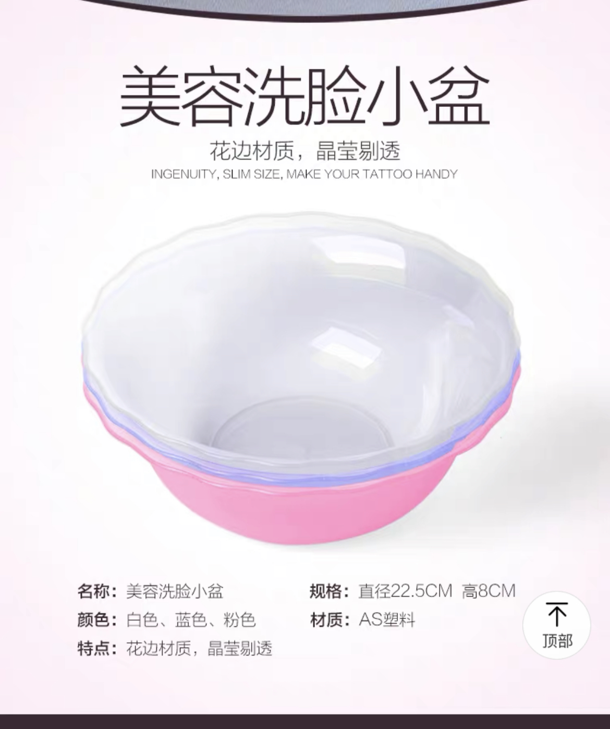
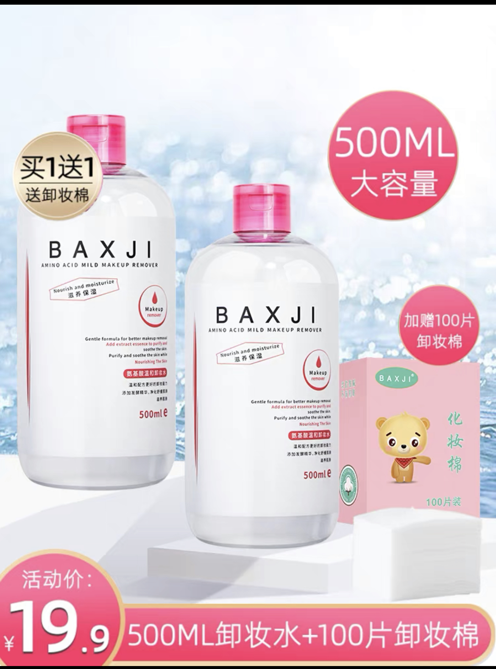
5 | 垃圾桶 |  |  | 个 | 20
6 | 垃圾袋 |  |  | 20个/卷 | 10
7 | 洁面盆（美容院专用） |  |  | 个 | 20
8 | 卸妆水、卸妆油 |  |  | 瓶 | 20
9 | 化妆棉片 |  |  | 1200/包 | 20 |  |  | 5.垃圾桶 | 6.垃圾袋 |  | 7.洁面盆 | 8.卸妆水
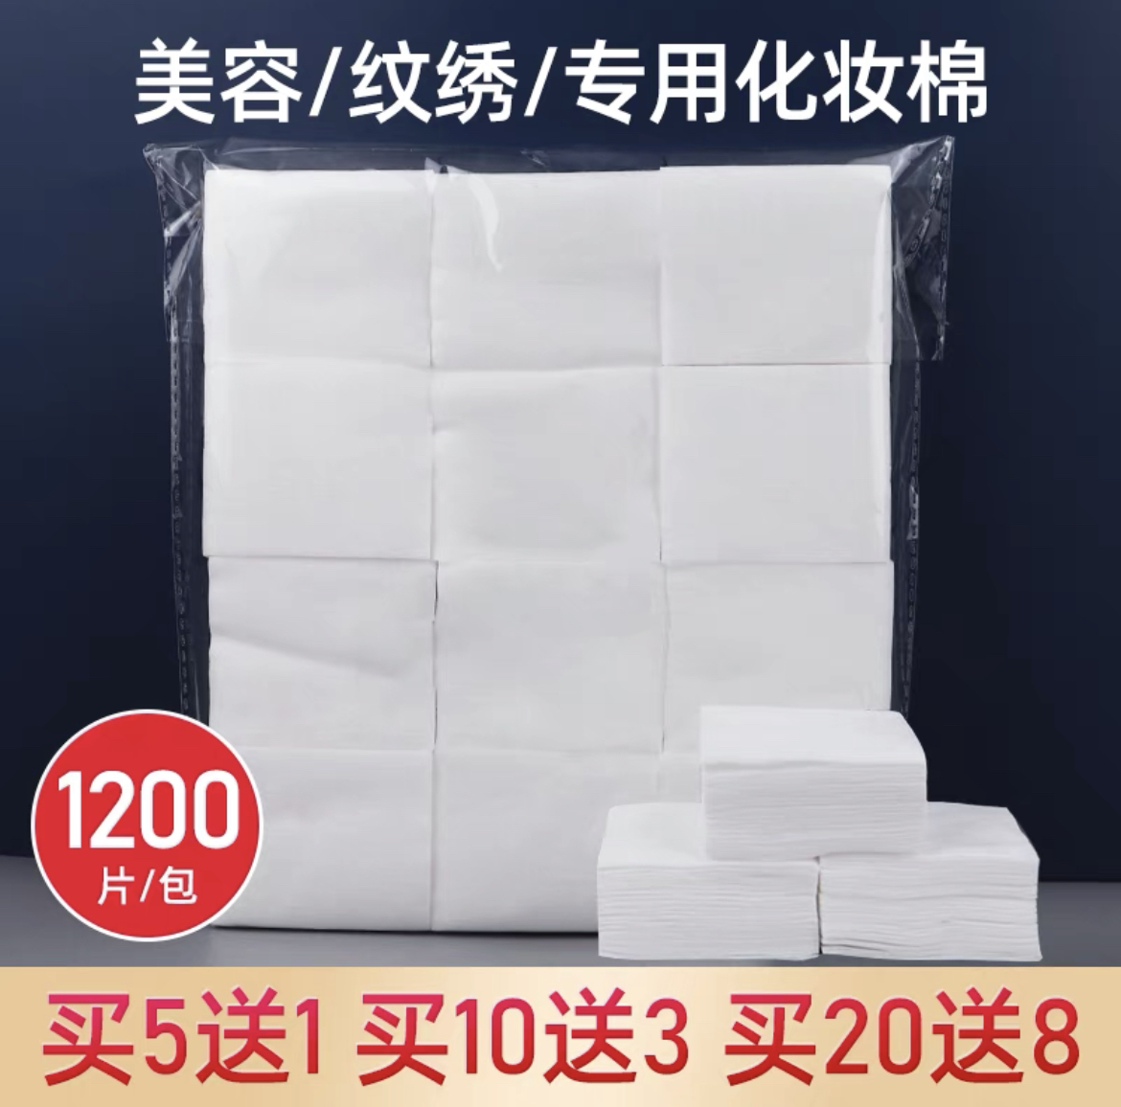
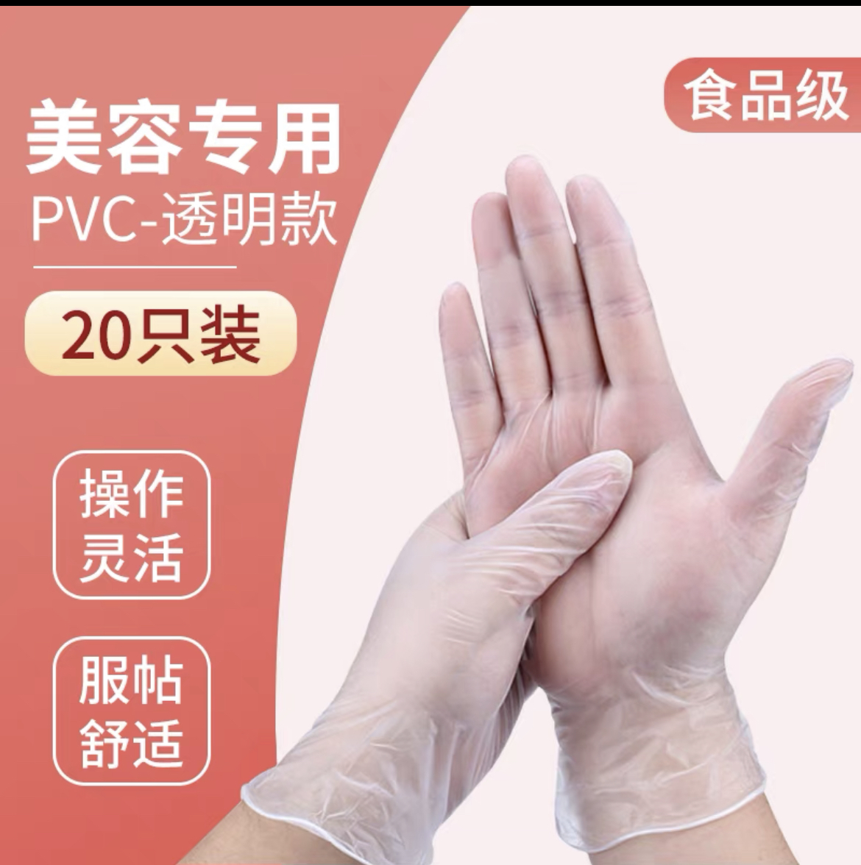
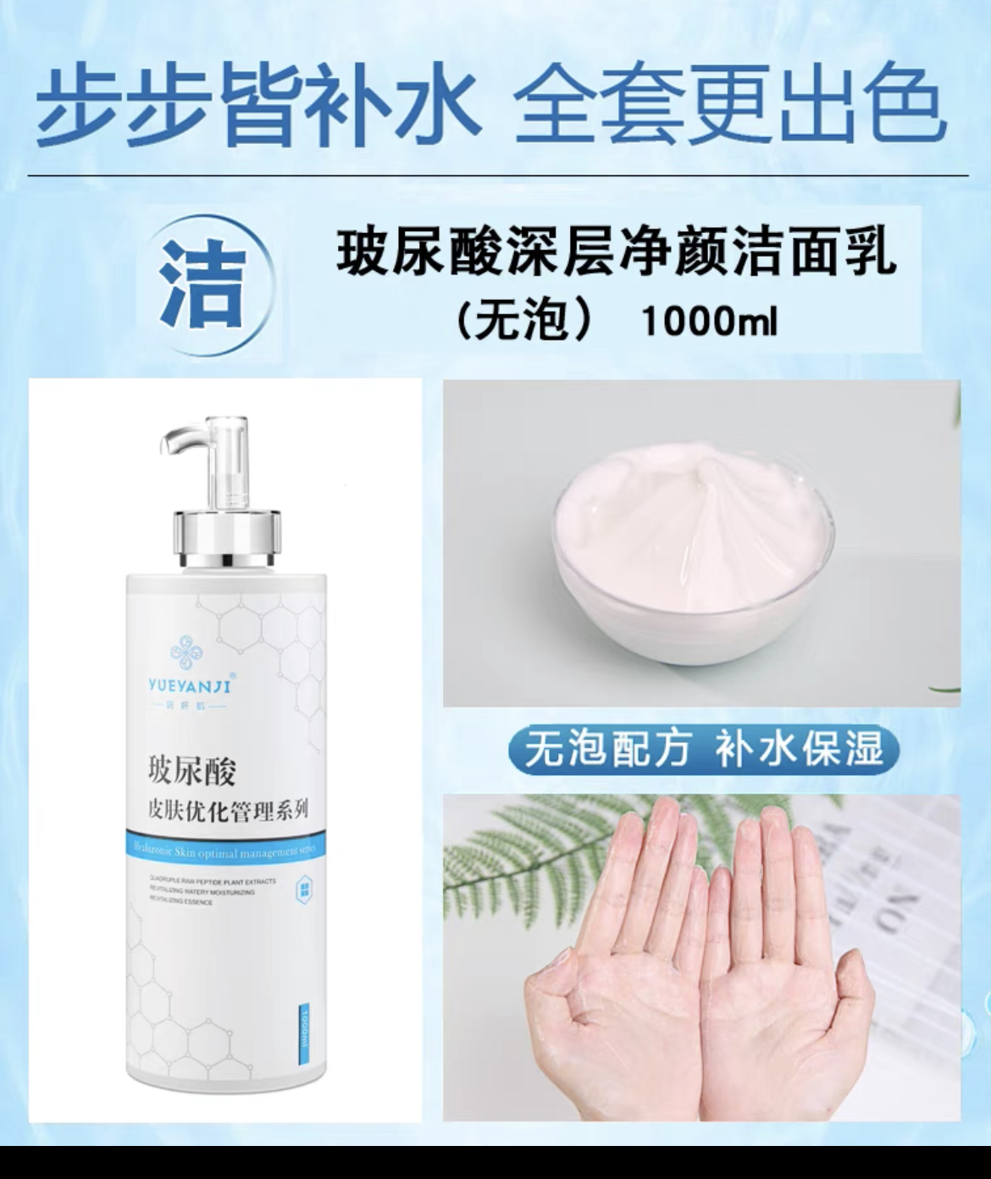
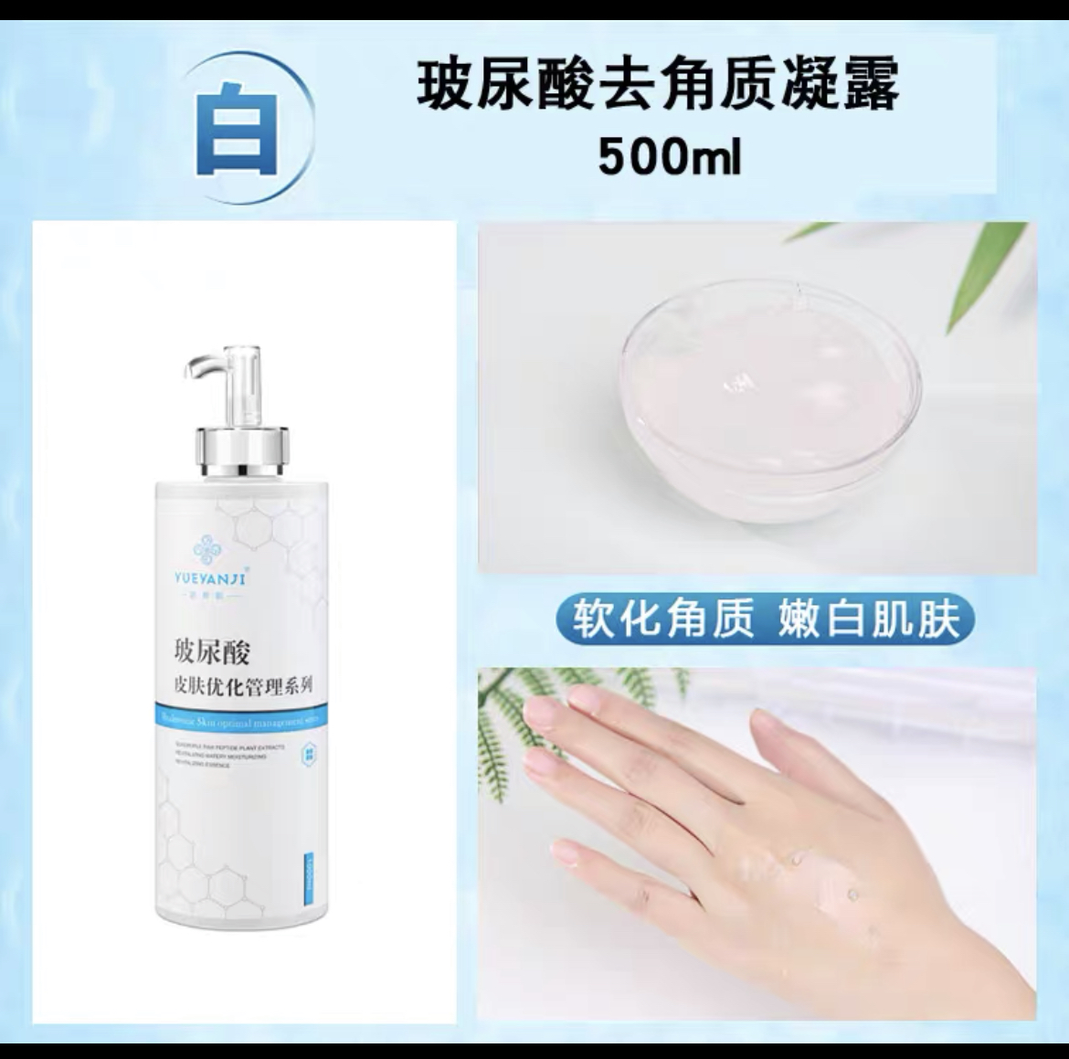
10 | 一次性手套（美容、按摩） |  | 透明的即可 | 20/盒 | 20
11 | 洗面奶 |  |  | 1000ml/瓶 | 20
12 | 去角质凝露 |  |  | 500ml/瓶 | 20
13 | 按摩膏（面部使用） |  |  | 500ml/瓶 | 20
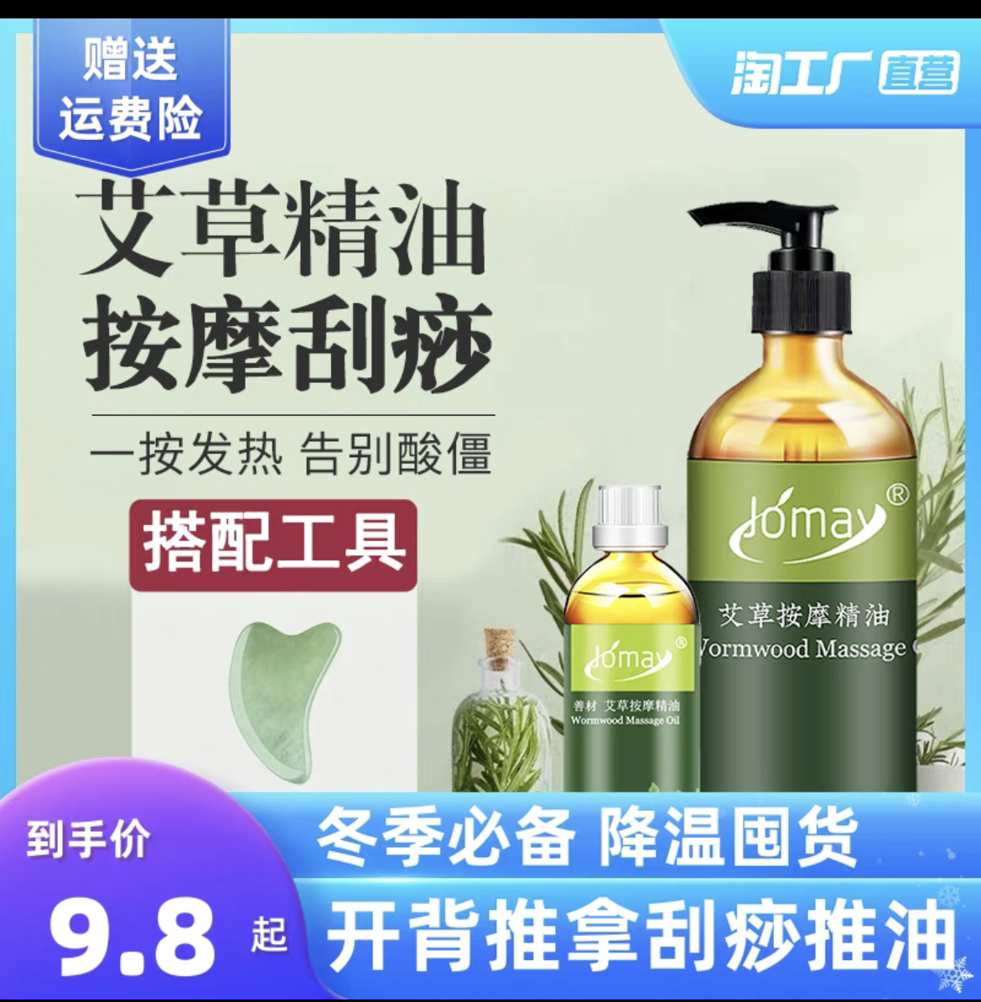
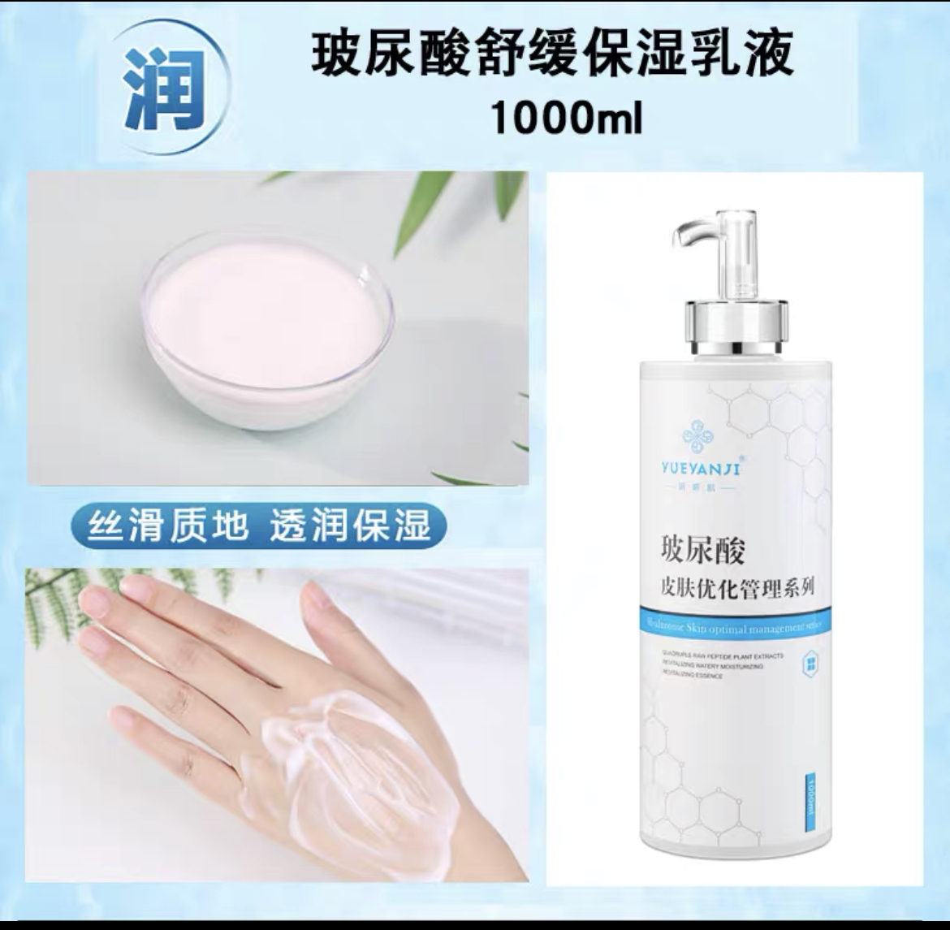
14 | 按摩油（身体护理） |  |  | 1000ml/瓶 | 20 |  |  | 9.化妆棉 | 10.一次性手套 |  | 11.洗面奶 |  | 12.去角质凝露
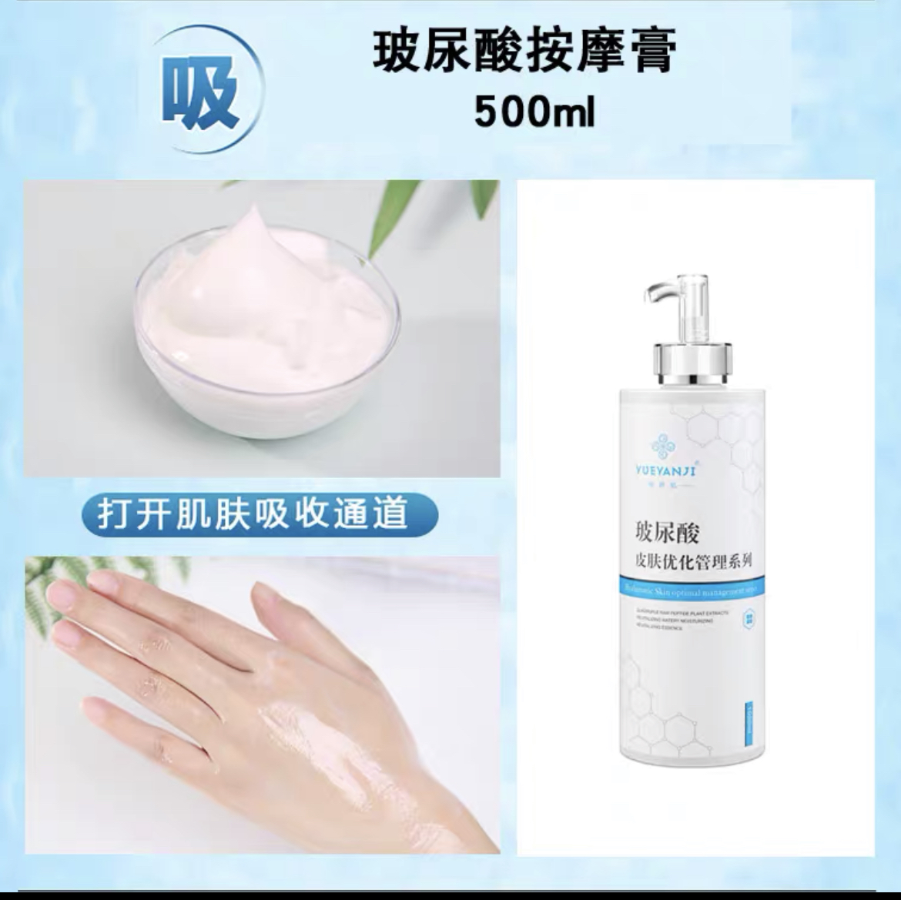
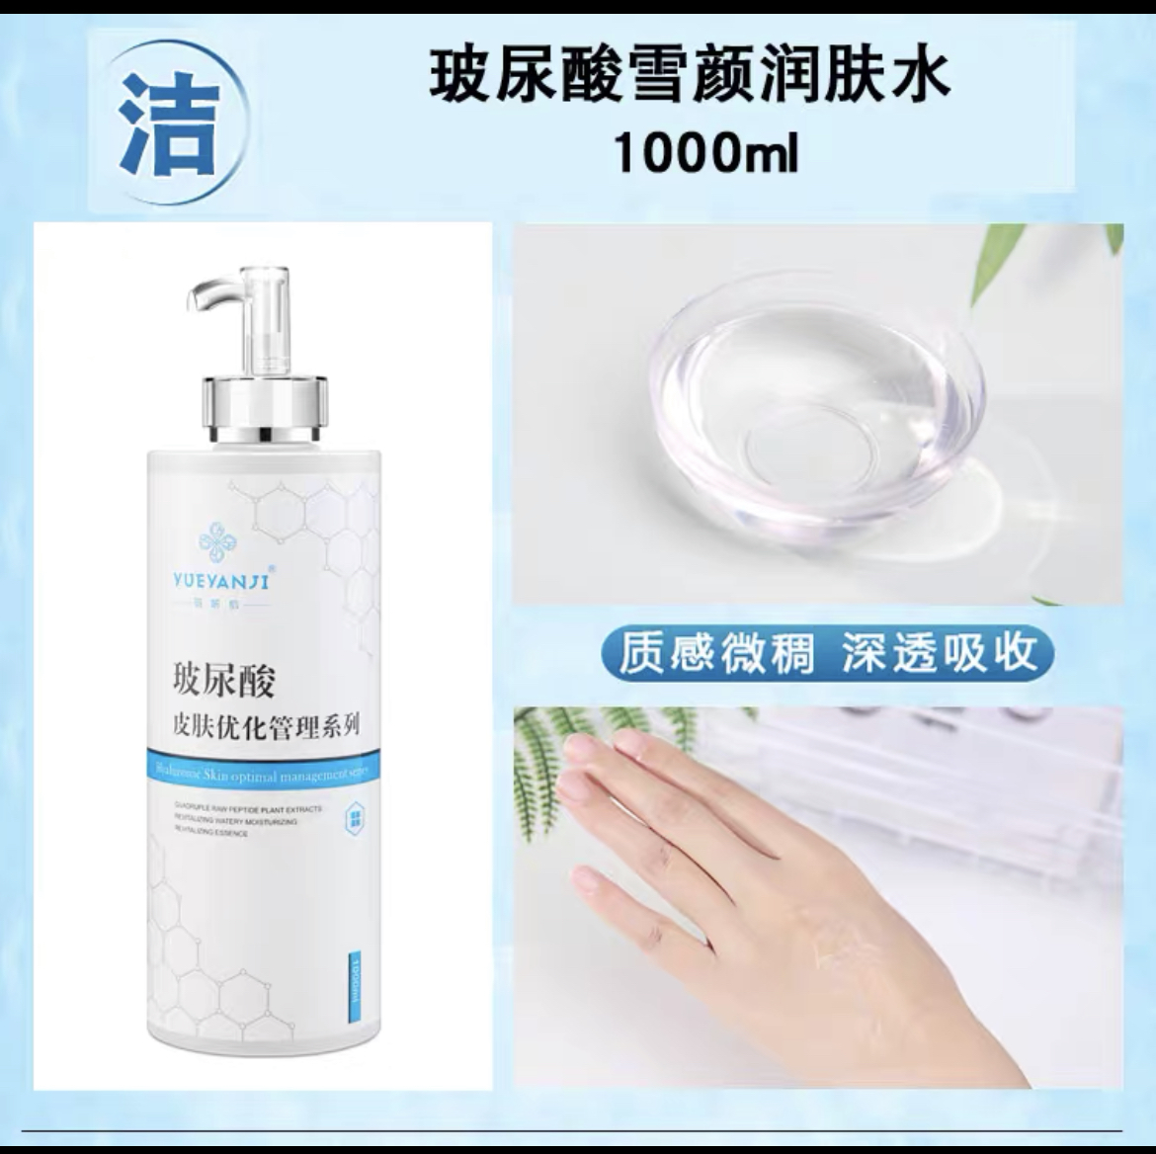
15 | 爽肤水 |  |  | 1000ml/瓶 | 20
16 | 爽肤乳液 |  |  | 1000ml/瓶 | 20
17 | 一次性床垫 |  | 70*170cm | 张 | 1000
 | 合计 |  |  |  |  |  | 0
 |  |  |  |  |  |  |  | 13.按摩膏 | 14.按摩油 |  | 15.爽肤水 |  | 16.爽肤乳液

